Vue Cahier Suivi
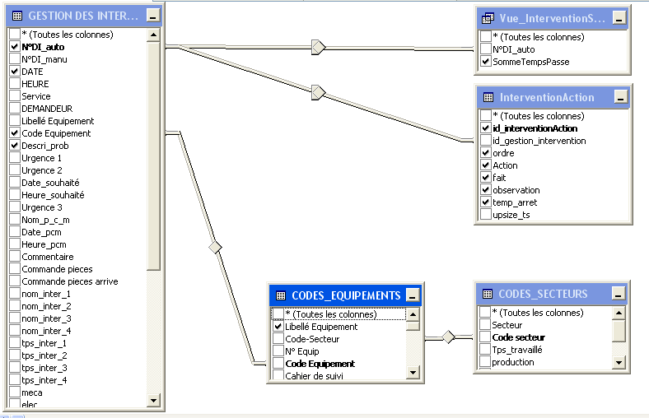

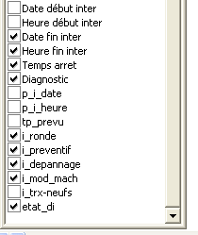

SELECT gmao_app.[GESTION DES INTERVENTIONS].[N°DI_auto], gmao_app.[GESTION DES INTERVENTIONS].etat_di, gmao_app.[GESTION DES INTERVENTIONS].[Code Equipement], gmao_app.CODES_EQUIPEMENTS.[Libellé Equipement], gmao_app.[GESTION DES INTERVENTIONS].DATE, gmao_app.[GESTION DES INTERVENTIONS].Descri_prob, gmao_app.[GESTION DES INTERVENTIONS].[Date fin inter], gmao_app.[GESTION DES INTERVENTIONS].[Heure fin inter], gmao_app.[GESTION DES INTERVENTIONS].Diagnostic, gmao_app.[GESTION DES INTERVENTIONS].[Temps arret], gmao_app.[GESTION DES INTERVENTIONS].i_depannage, gmao_app.[GESTION DES INTERVENTIONS].i_preventif, gmao_app.[GESTION DES INTERVENTIONS].i_mod_mach, gmao_app.[GESTION DES INTERVENTIONS].i_ronde, gmao_app.InterventionAction.ordre, gmao_app.InterventionAction.Action, gmao_app.InterventionAction.fait, gmao_app.InterventionAction.observation, gmao_app.InterventionAction.temp_arret, gmao_app.Vue_InterventionSommeTempsPasse.SommeTempsPasse AS Temps_inter_Total, gmao_app.InterventionAction.id_interventionAction FROM gmao_app.CODES_EQUIPEMENTS INNER JOIN gmao_app.[GESTION DES INTERVENTIONS] ON gmao_app.CODES_EQUIPEMENTS.[Code Equipement] = gmao_app.[GESTION DES INTERVENTIONS].[Code Equipement] INNER JOIN gmao_app.CODES_SECTEURS ON gmao_app.CODES_EQUIPEMENTS.[Code-Secteur] = gmao_app.CODES_SECTEURS.[Code secteur] LEFT OUTER JOIN gmao_app.Vue_InterventionSommeTempsPasse ON gmao_app.[GESTION DES INTERVENTIONS].[N°DI_auto] = gmao_app.Vue_InterventionSommeTempsPasse.[N°DI_auto] LEFT OUTER JOIN gmao_app.InterventionAction ON gmao_app.[GESTION DES INTERVENTIONS].[N°DI_auto] = gmao_app.InterventionAction.id_gestion_i

Vue InterventionTpsPasse
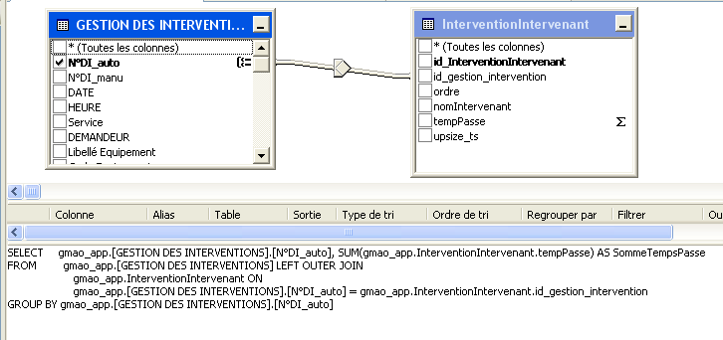

Vue Interventions Intervenants
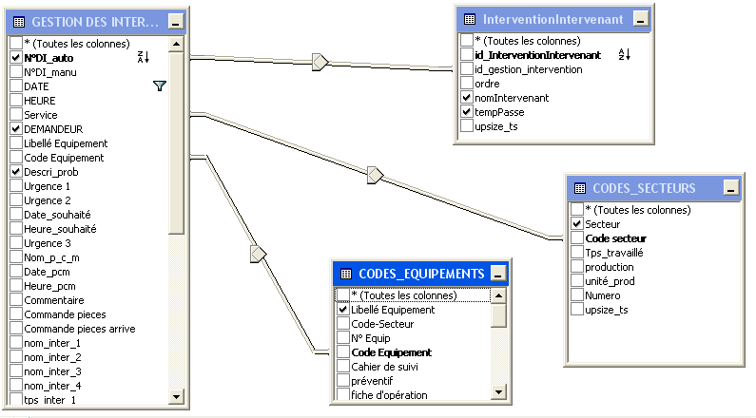

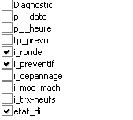

SELECT TOP 100 PERCENT gmao_app.[GESTION DES INTERVENTIONS].[N°DI_auto] AS [N°DI], gmao_app.[GESTION DES INTERVENTIONS].i_ronde, gmao_app.[GESTION DES INTERVENTIONS].i_preventif, CAST(CAST(CAST(gmao_app.[GESTION DES INTERVENTIONS].DATE AS float) AS int) AS datetime) AS Date, CAST(CAST(gmao_app.[GESTION DES INTERVENTIONS].DATE AS binary(4)) AS datetime) AS Heure, CASE WHEN gmao_app.[GESTION DES INTERVENTIONS].[Urgence 1] = 1 THEN 'Urgence 1' ELSE CASE WHEN gmao_app.[GESTION DES INTERVENTIONS].[Urgence 2] = 1 THEN 'Urgence 2' ELSE CASE WHEN gmao_app.[GESTION DES INTERVENTIONS].[Urgence 3] = 1 THEN 'Urgence 3' END END END AS Priorité, gmao_app.[GESTION DES INTERVENTIONS].etat_di AS Etat, gmao_app.CODES_SECTEURS.Secteur, gmao_app.CODES_EQUIPEMENTS.[Libellé Equipement] AS Equipement, gmao_app.[GESTION DES INTERVENTIONS].DEMANDEUR, gmao_app.[GESTION DES INTERVENTIONS].Descri_prob AS [Description problème], CAST(CAST(CAST(gmao_app.[GESTION DES INTERVENTIONS].[Date début inter] AS float) AS int) AS datetime) + CAST(CAST(gmao_app.[GESTION DES INTERVENTIONS].[Heure début inter] AS binary(4)) AS datetime) AS [Date heure début], CAST(CAST(CAST(gmao_app.[GESTION DES INTERVENTIONS].[Date fin inter] AS float) AS int) AS datetime) + CAST(CAST(gmao_app.[GESTION DES INTERVENTIONS].[Heure fin inter] AS binary(4)) AS datetime) AS [Date heure fin], gmao_app.InterventionIntervenant.nomIntervenant AS Intervenant, gmao_app.InterventionIntervenant.tempPasse AS [Temps passé h] FROM gmao_app.[GESTION DES INTERVENTIONS] LEFT OUTER JOIN gmao_app.CODES_EQUIPEMENTS ON gmao_app.[GESTION DES INTERVENTIONS].[Code Equipement] = gmao_app.CODES_EQUIPEMENTS.[Cod

